Layout Screen
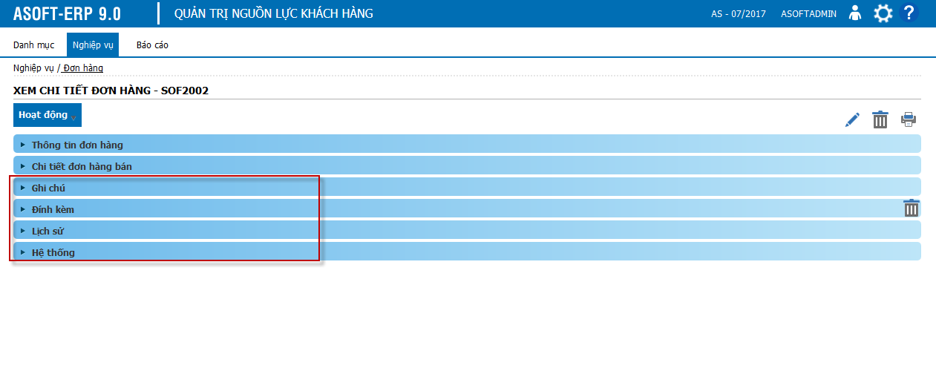
Detail Design | Project | ASOFT - ERP.NET | ID Screen | SOF2002 | Created By | Hoàng vũ | Updated By | Hoàng vũ
 | Module | ASOFT-SO | Name Screen | Xem chi tiết đơn hàng bán | Created Date | 2016-01-11 | Updated Date | 2016-01-11

Layout |  |  |  |  |  |  | Overview
 |  |  |  |  |  |  | Sử dụng màn hình này để: Cho phép người dùng xem lại phiếu điều phối
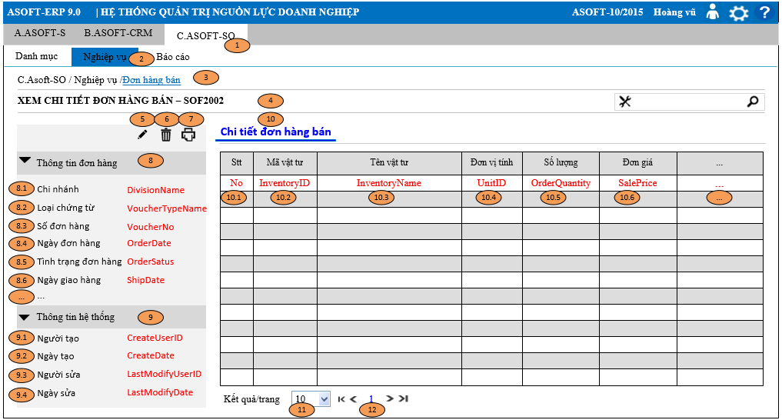

 |  |  |  |  |  |  | Flow Screen
 |  |  |  |  |  |  | Login -> Menu [C.ASOFT-SO] -> MenuItem [Nghiệp vụ] -> MenuItem [Đơn hàng bán] -> Page [SOF2000_Danh sach đơn hàng bán] -> Click view -> Xem chi tiết đơn hàng bán-SOF2002

Form Func Spec
Detail Design |  | Project | ASOFT - ERP.NET | ID Screen | SOF2002 | Created By | Hoàng vũ | Updated By | Hoàng vũ
 |  | Module | ASOFT-SO | Name Screen | Xem chi tiết đơn hàng bán | Created Date | 2016-01-11 | Updated Date | 2016-01-11

I. KHÁI QUÁT CHỨC NĂNG
 |  | Cho phép người dùng xem chi tiết đơn hàng bán

II. LOAD DỮ LiỆU (FORM_LOAD)
 | 1. Kiểm tra phân quyền
 |  | Kiểm tra phân quyền theo mã Form

 | 2. Biến và tham số

 | 3. Đổ nguồn cho combo

 | 4. Đổ nguồn cho Form, Grid, Control
 |  | - Thực thi câu @SQL001 và @SQL002: load dữ liệu form SOF2002
 |  |  |  |  | `
 | 5. Đổ nguồn ngoại lệ cho combo

III. XỬ LÝ SỰ KiỆN
Click btnDelete
Form SOF2002
Load Form SOF2000 Text message 00ML000056
Luồng 1: Click button btnDelete [xóa] -> Nếu xóa thành công sẽ gọi đến Form SOF2000
Kiểm tra khác DivisionID?
@SQL003
không
Kiểm tra đã sử dụng?
@SQL005
Delete
@SQL006
@SQL007
@SQL008
0
Load form SOF2002
Text messege 00ML000052 hoặc OFML000067
1
Load form SOF2002
Text messege 00ML000050
Có
Dialog message 00ML000024
(Yes/No?)
Yes
No
kiểm tra đã khóa sổ?
@SQL004
Load form SOF2002
Text messege CRMFML000002

 |  | Luồng 2: Click button btnEditMaster [Sửa] + Truyền tham số @DivisionID và @SOrderID gọi đến Form SOF2001 + Nhận tham số @DivisionID và @SOrderID từ Form SOF2001 và Đồng thời load lại Form SOF2002

 |  | Luồng 3: Click button btnPrint [In] + Truyền tham số @DivisionID, @Tranmonth, @TranYear và @SorderID gọi đến SR20001 để in đơn hàng bán

 |  | Luồng 4: Xử lý phân trang tham khảo file dùng chung theo đường dẫn: SVN_9.0\10_DOCUMENT\13_DETAIL_DESIGN\1.STANDARD\ASOFT_00\03_DetailDesign\ASOFT_Lay du lieu phan trang.xlsx

IV. LƯU ADD NEW (SAVE_CLICK)
 | 1. Kiểm tra trước khi lưu

 | 2. Lưu

V. LƯU EDIT (SAVE_CLICK)
 | 1. Kiểm tra trước khi lưu

 | 2. Lưu

VI. XÓA (DEELETE_CLICK)
 | 1. Kiểm tra trước khi xóa
 |  | Tham khảo luồng nghiệp vụ 1 mục III
 | 2. Xóa
 |  | Tham khảo luồng nghiệp vụ 1 mục III
VII. IN (PRINT_CLICK)

 |  | Tham khảo luồng nghiệp vụ 3 mục III (Tham khảo biểu mẫu template OR2001.rpt)

